入力例
【 製造事業者名 】
事業者名を入力
・50字以内
・法人格は省略せずに入力
【 製造事業者名(フリガナ) 】
事業者名(フリガナ)を入力
・全角カタカナで入力
・法人格は省略
【 GX要件にかかわる書類の提出 】
該当の書類を提出する、もしくは提出予定の場合は「あり」を選択してください
※提出予定の場合は、登録申請メールに提出予定日を記載してください
【 申請年月日 】
SIIへメール申請を行った日付を入力
【 エラー表示欄 】
入力内容に不備があった場合表示されます
表示された場合は内容に従い修正してください
凡例：
未入力箇所
型番が重複
性能値が基準を満たしていない
【 ⑫トップ性能枠対象 】
下記の要件を満たした場合に トップ性能枠対象と自動表示されます。
【圧縮機の場合】 ①GX要件にかかわる書類の提出：「あり」
②熱回収機能：「有」
【モータ単体の場合】 ①GX要件にかかわる書類の提出：「あり」
②性能値（効率レベル）：IE4以上
※トップ性能対象設備は圧縮機とモータ単体のみとなります。
【 GX要件にかかわる書類の提出 】
該当の書類を提出する、もしくは提出予定の場合は「あり」を選択してください
※提出予定の場合は、登録申請メールに提出予定日を記載してください
セルが着色された場合、情報が誤って入力されている可能性があります
凡例の内容に従い、入力内容を確認し、修正してください
令和7年度補正 |  | 産業用モータ |  |  |  |  |  |  |  | エラー表示欄
製造事業者名 |  | ○○○株式会社 |  | 製造事業者名 (フリガナ) ※法人格は不要です | マルマルマル |  |  |  |  | 未入力： | 未入力項目があります。 ご確認のうえ未入力の項目に入力してください。
GX要件にかかわる書類の提出 |  | あり |  |  | 申請年月日 | yyyy/mm/dd |  |  |  | 重複： | 型番・周波数・極数が重複しています。 ご確認のうえ、型番・周波数・極数の組み合わせが 重複しないよう修正してください。
【製品型番登録申請についてのお願い】 ・製品型番登録要領をよくご確認いただいたうえで、製品型番登録申請を行ってください。 ・エラー表示欄の各項目でエラー表示がないことをご確認のうえ、本リストを提出してください。 ・本ファイル内「基準値」シートを参照いただき、基準値を満たす型番の入力をお願いいたします。 ※基準値を満たしていない場合は行が赤く表示されます。 ・型番リストに入力した全ての事項が確認できるカタログ(仕様書等)を必ず提出してください。 あわせて、製品名、型番、数値が、カタログ(仕様書等)の記載と一致していることを確認してください。 |  |  |  |  | 申請製品数 | 7 |  |  |  | 性能値： | 効率レベルが基準値を満たしていません。 基準値を満たしていない製品型番は申請できませんので、 効率レベルが基準値を満たしているかご確認ください。
【注意】 登録可能な設備について
・効率レベルIE3の圧縮機については、インバータ内蔵の設備のみ登録の対象となります。
・圧縮機（コンプレッサ）を除く、産業用モータ（モータ単体、ポンプ、送風機）は型番登録が必須ではありません。
なお、トップ性能対象のモータ単体については、型番登録が必要となります。
項番 | 1 | 2 | 3 | 4 | 5 | 6 | 7 | 8 | 9 | 10 | 11 | 12 | 13 | 14 | 15 | 16 | 17 | 18
SII HP 公表項目 | 公表 | 公表 | 公表 | 非公表 | 公表 | 公表 | 公表 | 非公表 | 非公表 | 非公表 | 非公表 | 非公表 | 公表 | 非公開 | 非公表 | 非公表 | 非公開 | 非公表
入力要否 | 自動表示 | 必須 | 自動表示 | 自動表示 | 必須 | 必須 | 必須 | 必須 | 必須 (※圧縮機のみ) | 自動表示 | 必須 | 必須 | 必須 | 必須(条件有) （※圧縮機のみ） | 任意 | 必須(条件有) | 自動表示 | 任意
No. | 設備区分 | 種別 | 製造事業者 | 製造事業者名 (フリガナ) | 製品名 | 型番 | 性能区分1 |  | 性能区分2 | 基準値 (効率レベル) | 性能値 (効率レベル) | モータ効率(％) ※小数点第一位まで入力 | 定格出力(kW) ※小数点第二位まで入力 | 熱回収機能 | 希望小売価格 (千円) | ワイルドカードの内訳一覧 | トップ性能対象 | 備考
 |  |  |  |  |  |  | 周波数 | 極数
(例) | 産業用モータ | モータ単体 | ○○○株式会社 | マルマルマル | モーター Aシリーズ | AAA■ | 50Hz | 2極 |  | 効率レベル IE3以上 | 効率レベルIE3 | 95.1 | 37.25 |  | 500 | -FL(○○仕様),-GK(●●タイプ) | -
1 | 産業用モータ | モータ単体 | ○○○株式会社 | マルマルマル | モーター Aシリーズ | AAA | 50Hz | 2極 |  | 効率レベル IE3以上 | 効率レベルIE3 | 95 | 37 |  |  |  | -
2 | 産業用モータ | モータ単体 | ○○○株式会社 | マルマルマル | モーター Aシリーズ | AAA | 50Hz | 2極 |  | 効率レベル IE3以上 | 効率レベルIE3 | 90.1 | 22 |  |  |  | -
3 | 産業用モータ | モータ単体 | ○○○株式会社 | マルマルマル | モーター Bシリーズ | BB■ | 50Hz | 2極 |  | 効率レベル IE3以上 | 効率レベルIE2 | 95 | 22 |  | 300 | -FL(○○仕様),-GK(●●タイプ) | -
4 | 産業用モータ | モータ単体 | ○○○株式会社 | マルマルマル | モーター Bシリーズ | BB■ | 50Hz | 4極 |  | 効率レベル IE3以上 | 効率レベルIE4 | 95 | 22 |  |  | -FL(○○仕様),-GK(●●タイプ) | トップ性能対象
5 | 産業用モータ | 圧縮機 | ○○○株式会社 | マルマルマル | 圧縮機 タイプC | CCC | 60Hz | 6極 | 給油式 | 効率レベル IE3以上 | 効率レベルIE4 | 95 | 22 | 有 |  |  | トップ性能対象
6 | 産業用モータ | ポンプ | ○○○株式会社 | マルマルマル | ポンプ Dシリーズ | DDD | 60Hz | 4極 |  | 効率レベル IE3以上 | 効率レベルIE3 | 95 | 20.25 |  |  |  | -
7 | 産業用モータ | 圧縮機 | ○○○株式会社 | マルマルマル | 圧縮機 タイプX | XXX | 60Hz | その他 | 無給油式 | 効率レベル IE3以上 | 効率レベルIE3 | 80 | 15 | 無 |  |  | - | 極数：8極
8
【 ①種別 】
①種別を選択してください
プルダウンで選択
9
10
【 ②製品名 ③型番 】
②製品名を入力してください
カタログ(仕様書等)に記載の「製品名」を入力
③型番を入力してください
カタログ(仕様書等)に記載の型番を入力
ワイルドカード「■」を用いる場合、
ワイルドカードの内訳一覧に、枝番の情報を入力
【 ④性能区分1 】
④各項目カタログ(仕様書等)に記載の内容を選択してください
プルダウンで選択
※周波数・極数で「その他」を選択した場合は、 備考欄に周波数・極数を入力してください
【 ⑥効率レベル 】
カタログ(仕様書等)に記載の内容を選択してください
プルダウンで選択
11
【 ⑦モータ効率(％) ⑧定格出力(kW)※ 】
⑦、⑧各項目カタログ(仕様書等)に記載の内容を選択してください
プルダウンで選択
※ポンプ・圧縮機・送風機の場合は、モータ単体の定格出力を入力してください
【 ⑩希望小売価格（千円） 】
⑩希望小売価格（千円）を入力してください
単位に注意して入力
※任意項目です
【 ⑬備考 】
⑬備考を入力してください
必要に応じて40文字以内で入力
※周波数・極数で「その他」を選択した場合は、備考欄に周波数・極数を入力してください
12
13
◆製品型番リスト 入力ルール◆
・製品名、型番、数値はカタログ(仕様書等)の記載と一致させること
・数値の入力欄において、単位記号は入れないこと
・半角/全角入力について
英数字、記号(/スラッシュ、-ハイフン等) → 半角
漢字、片仮名、平仮名 → 全角
・基準値を超える型番を登録すること
→ 「基準値」シートを参照
・同一型番の製品で周波数、極数が複数ある場合は、
周波数、極数の種類分、同一型番を入力すること
14
15
16
17
18
19
【 ⑪ワイルドカードの内訳一覧 】
⑪(ワイルドカードを用いた場合)ワイルドカードの内訳一覧を入力してください
カタログ(仕様書等)に記載の型番を入力、入力方法は以下を参照
◆ワイルドカードの内訳一覧 入力方法について◆
型番に「■」を入力した場合、該当する枝番、枝番の意味する仕様・内容等を「ワイルドカードの内訳一覧」にカンマ区切りで入力してください ■に含まれる可能性のある枝番をすべて入力してください。
ただし、能力や性能値が異なる場合は別の型番として入力してください。
入力例） カタログ記載型番 ：XYZ-123FL
XYZ-123GK
性能値・能力値が確定する代表型番部分 ：XYZ-123
性能値・能力値に影響のない枝番部分 ：-FL(●●仕様)
-GK(○○タイプ)
⇒ リストに入力する型番 ：XYZ-123■
⇒ 内訳一覧に入力する枝番 ：-FL(●●仕様),-GK(○○タイプ)
※ 枝番が2文字以上あっても、黒四角は1文字
※ 枝番と枝番の示す仕様はカンマ区切り入力する
20
【 ⑤性能区分2 】
※圧縮機のみ
給油式、無給油式を選択してください
【 ⑨熱回収機能 】
※圧縮機のみ
有無を選択してください
21
22
◆型番・周波数・極数の重複について◆
登録型番と周波数・極数の組み合わせが重複している場合は、セルがオレンジ色に着色される
→ 一意の型番×周波数×極数であることを確認のうえ、入力すること
23
24
25
26
27
28
◆モータが2台以上搭載されている設備の場合◆
①単独交互運転方式（モータを交互に常時1台運転する方式）の場合
【定格出力】 1台分の値を入力してください
【備考欄】 「単独交互運転 ●kW(モーター1台あたりの定格出力)×●台(設備1台あたりのモータ搭載台数)」等補足説明を入力してください
② 並列交互運転方式（複数のモータを交互に先発運転、また同時運転もする方式）の場合
【定格出力】 2台分の定格出力の合計値を入力してください
【備考欄】 「並列交互運転 ●kW(モーター1台あたりの定格出力)×●台(設備1台あたりのモータ搭載台数)」等補足説明を入力してください
29
30
31
32
33
34
35
36
37
38
39
40
41
42
43
44
45
46
47
48
49
50

新規登録用
凡例：
未入力箇所
型番が重複
性能値が基準を満たしていない
令和7年度補正 |  | 産業用モータ |  |  |  |  |  | エラー表示欄
製造事業者名 |  |  |  | 製造事業者名 (フリガナ) ※法人格は不要です |  |  |  | 未入力： | 未入力項目があります。 ご確認のうえ未入力の項目に入力してください。
GX要件にかかわる書類の提出 |  |  |  |  | 申請年月日 |  |  | 重複： | 型番・周波数・極数が重複しています。 ご確認のうえ、型番・周波数・極数の組み合わせが 重複しないよう修正してください。
【製品型番登録申請についてのお願い】 ・製品型番登録要領をよくご確認いただいたうえで、製品型番登録申請を行ってください。 ・エラー表示欄の各項目でエラー表示がないことをご確認のうえ、本リストを提出してください。 ・本ファイル内「基準値」シートを参照いただき、基準値を満たす型番の入力をお願いいたします。 ※基準値を満たしていない場合は行が赤く表示されます。 ・型番リストに入力した全ての事項が確認できるカタログ(仕様書等)を必ず提出してください。 あわせて、製品名、型番、数値が、カタログ(仕様書等)の記載と一致していることを確認してください。 |  |  |  |  | 申請製品数 | 0 |  | 性能値： | 効率レベルが基準値を満たしていません。 基準値を満たしていない製品型番は申請できませんので、 効率レベルが基準値を満たしているかご確認ください。
【注意】 登録可能な設備について
・効率レベルIE3の圧縮機については、インバータ内蔵の設備のみ登録の対象となります。
・圧縮機（コンプレッサ）を除く、産業用モータ（モータ単体、ポンプ、送風機）は型番登録が必須ではありません。
なお、トップ性能対象のモータ単体については、型番登録が必要となります。
項番 | 1 | 2 | 3 | 4 | 5 | 6 | 7 | 8 | 9 | 10 | 11 | 12 | 13 | 14 | 15 | 16 | 17 | 18
SII HP 公表項目 | 公表 | 公表 | 公表 | 非公表 | 公表 | 公表 | 公表 | 非公表 | 非公表 | 非公表 | 非公表 | 非公表 | 公表 | 非公開 | 非公表 | 非公表 | 非公開 | 非公表
入力要否 | 自動表示 | 必須 | 自動表示 | 自動表示 | 必須 | 必須 | 必須 | 必須 | 必須 (※圧縮機のみ) | 自動表示 | 必須 | 必須 | 必須 | 必須(条件有) （※圧縮機のみ） | 任意 | 必須(条件有) | 自動表示 | 任意
No. | 設備区分 | 種別 | 製造事業者 | 製造事業者名 (フリガナ) | 製品名 | 型番 | 性能区分1 |  | 性能区分2 | 基準値 (効率レベル) | 性能値 (効率レベル) | モータ効率(％) ※小数点第一位まで入力 | 定格出力(kW) ※小数点第二位まで入力 | 熱回収機能 | 希望小売価格 (千円) | ワイルドカードの内訳一覧 | トップ性能枠対象 | 備考
 |  |  |  |  |  |  | 周波数 | 極数
(例) | 産業用モータ | モータ単体 | ○○○株式会社 | マルマルマル | モーター Aシリーズ | AAA■ | 50Hz | 2極 |  | 効率レベル IE3以上 | 効率レベルIE3 | 95.1 | 37.25 |  | 500 | -FL(○○仕様),-GK(●●タイプ) | -
1
2
3
4
5
6
7
8
9
10
11
12
13
14
15
16
17
18
19
20
21
22
23
24
25
26
27
28
29
30
31
32
33
34
35
36
37
38
39
40
41
42
43
44
45
46
47
48
49
50
51
52
53
54
55
56
57
58
59
60
61
62
63
64
65
66
67
68
69
70
71
72
73
74
75
76
77
78
79
80
81
82
83
84
85
86
87
88
89
90
91
92
93
94
95
96
97
98
99
100
101
102
103
104
105
106
107
108
109
110
111
112
113
114
115
116
117
118
119
120
121
122
123
124
125
126
127
128
129
130
131
132
133
134
135
136
137
138
139
140
141
142
143
144
145
146
147
148
149
150
151
152
153
154
155
156
157
158
159
160
161
162
163
164
165
166
167
168
169
170
171
172
173
174
175
176
177
178
179
180
181
182
183
184
185
186
187
188
189
190
191
192
193
194
195
196
197
198
199
200
201
202
203
204
205
206
207
208
209
210
211
212
213
214
215
216
217
218
219
220
221
222
223
224
225
226
227
228
229
230
231
232
233
234
235
236
237
238
239
240
241
242
243
244
245
246
247
248
249
250
251
252
253
254
255
256
257
258
259
260
261
262
263
264
265
266
267
268
269
270
271
272
273
274
275
276
277
278
279
280
281
282
283
284
285
286
287
288
289
290
291
292
293
294
295
296
297
298
299
300
301
302
303
304
305
306
307
308
...

基準値
産業用モータ／基準値

従来枠およびメーカー強化枠における基準表
トップ性能枠における基準表

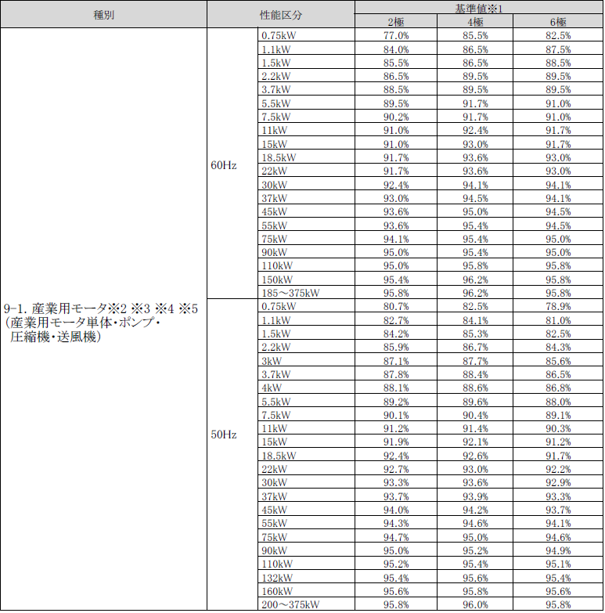

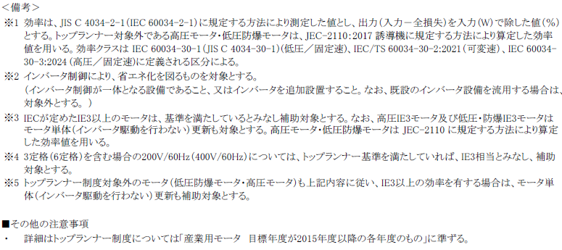

登録申請メールテンプレート
■製品型番登録申請メールテンプレート
宛先 | st-kataban@sii.or.jp
件名 | 【製品型番登録】令和7年度補正 省エネ事業 申請書類の提出 (製造事業者名)
メール本文 | 一般社団法人環境共創イニシアチブ 事業第１部 製品型番登録担当 宛 令和7年度補正予算 省エネルギー投資促進・需要構造転換支援事業および、 省エネルギー投資促進支援事業での、指定設備に係る製品型番登録を申請いたします。 以下のファイルを送付いたします。 ・補助対象設備登録申請書 ・製品型番リスト ・製品カタログ(仕様書等) ・商業登記簿謄本 ---------------------------------------------------------------------------------------------------------------- 製造事業者名： 担当者： 電話番号： メールアドレス： ----------------------------------------------------------------------------------------------------------------

GX要件にかかわる書類を提出する場合は、
該当の書類名を追記して下さい。
また、提出予定の場合は提出予定日を記載してください。

